Relatório Fotográfico
 |  | CHECKLIST DE ENTREGA DE OBRA

EDITAL DE CONCESSÃO: | nº 069/96 |  |  | OBJETO DO CONTRATO: | BR-116/RS, entre Camaquã (km 400,500) à Jaguarão (km 661) e BR-392/RS, km 0 (Rio Grande) ao km 199,700 (Santana da Boa Vista)
OBRA PER: | Projeto de Manutenção da Obra de Arte Especial (OAE) sobre o Arroio Kaster, localizada no km 92+072 da BR-392/RS. |  |  | ANO: | 27
DATA DO RELATÓRIO : | 2025-08-18 |  |  | DATA DE CONCLUSÃO DA OBRA: | 2024-02-01

TIPO DE OBRA

 | Vias Marginais |  | OAE |  |  | Acessos |  | Interseções
1. Serviços Preliminares
1.1 | Serviços Preliminares
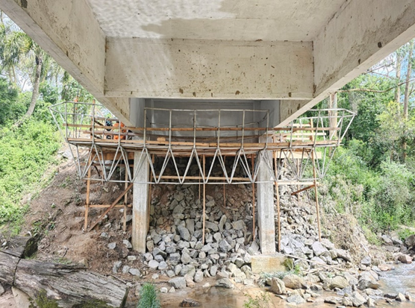 |  | 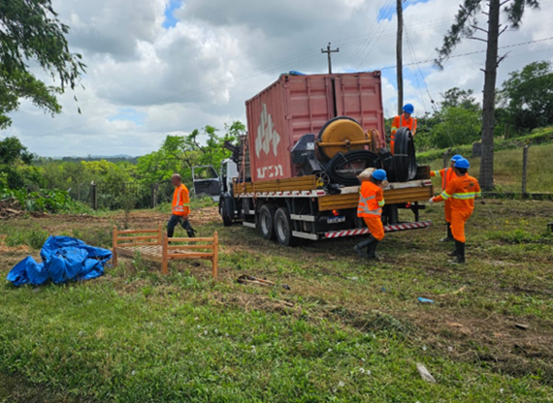 |  | 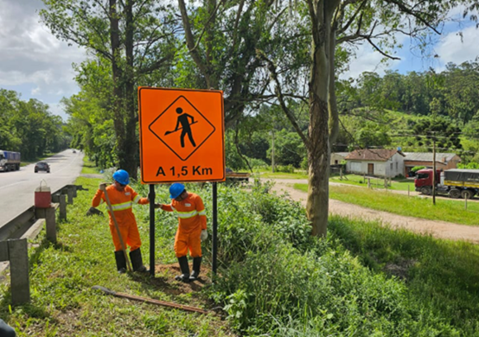 |  |  | 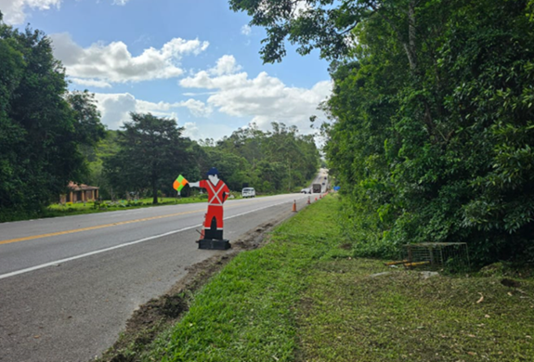
Implantação de plataforma suspensa |  | Instalação de canteiro de obras |  | Implantação de sinalização de obras |  |  | Implantação de sinalização de obras
2. Sistemas de Drenagem
2.1 | Drenagem
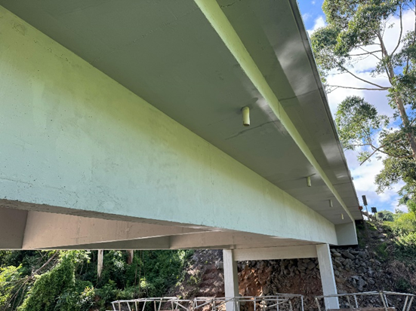 |  | 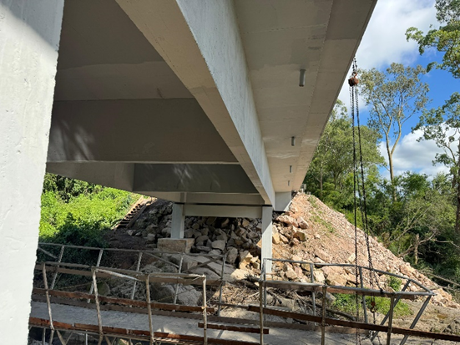 |  | 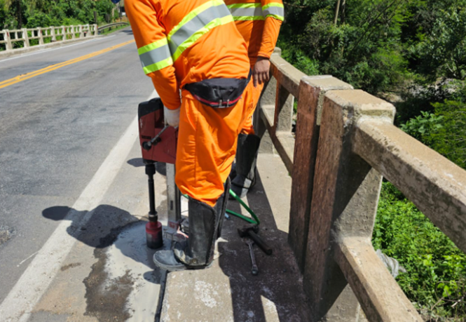
Implantação de Buzinotes |  | Implantação de Buzinotes |  | Implantação de Buzinotes
3. Outros
3.1 | Tratamento de concreto
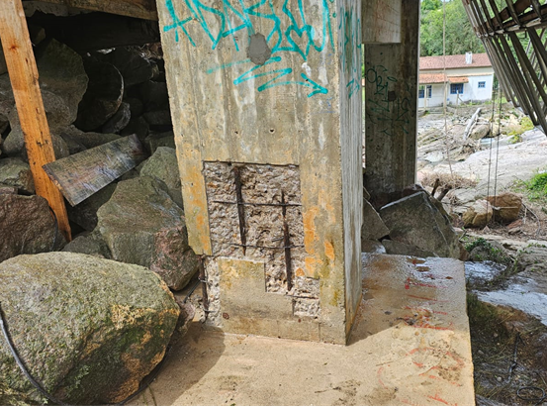 |  | 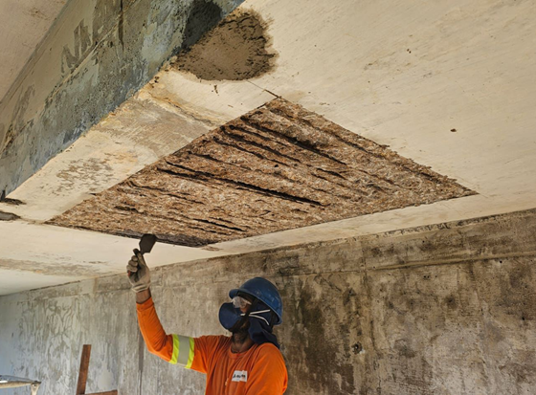 |  | 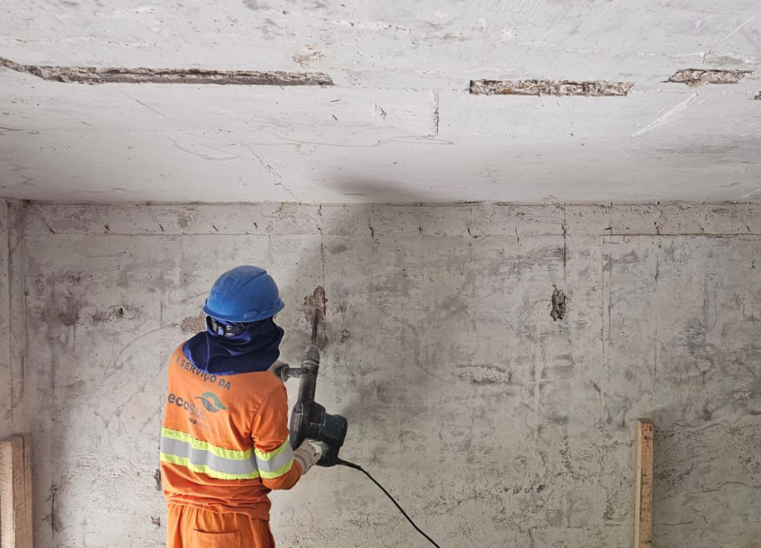
Estucamento e reparos em concreto |  | Estucamento e reparos em concreto |  | Estucamento e reparos em concreto |  |  | Tratamento de fissuras
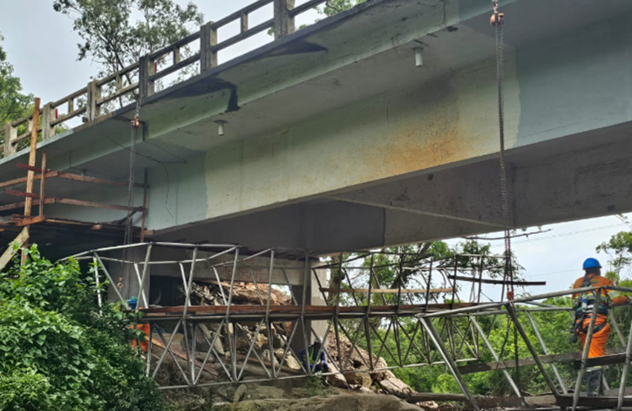 |  | 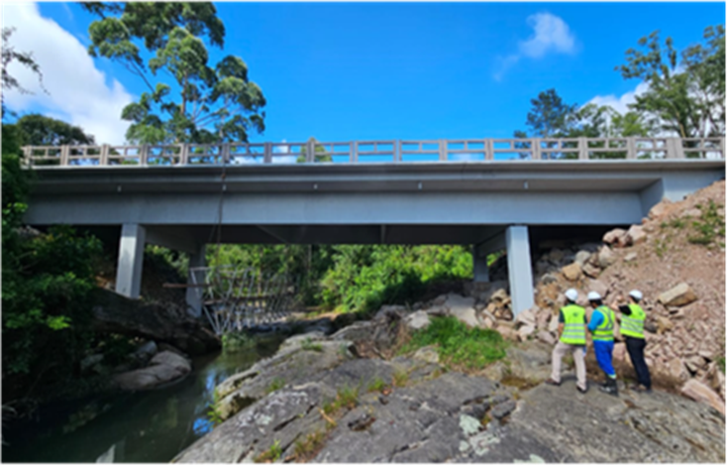
Pintura da obra |  | Obra concluída
OBSERVAÇÕES:
O projeto em questão foi aprovado pela ANTT seguindo o seu rito habitual conforme portaria nº 028/2019, este consistia apenas na recuperação da estrutura, e não de sua adequação integral à norma, logo, não houve substanciais alterações na estrutura.

LEGENDA DE STATUS: C: Conforme; NC: Não Conforme; NA: Não Aplicável; SIGLAS: PER: Plano de Exploração da Rodovia

